DI(스프링사용 X)
스프링 사용 안한 예 소스 분석

● | 구조도
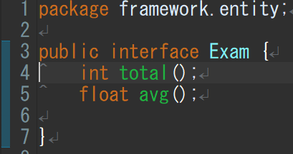
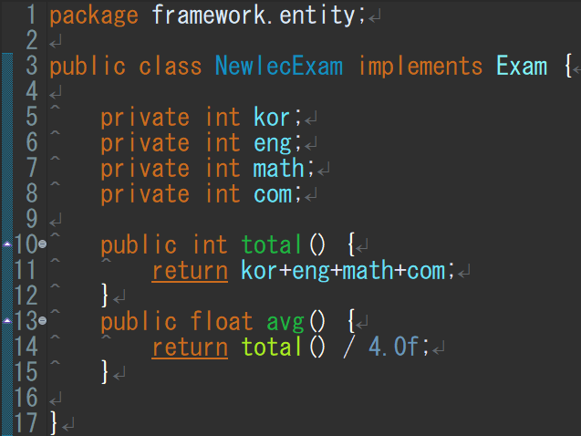
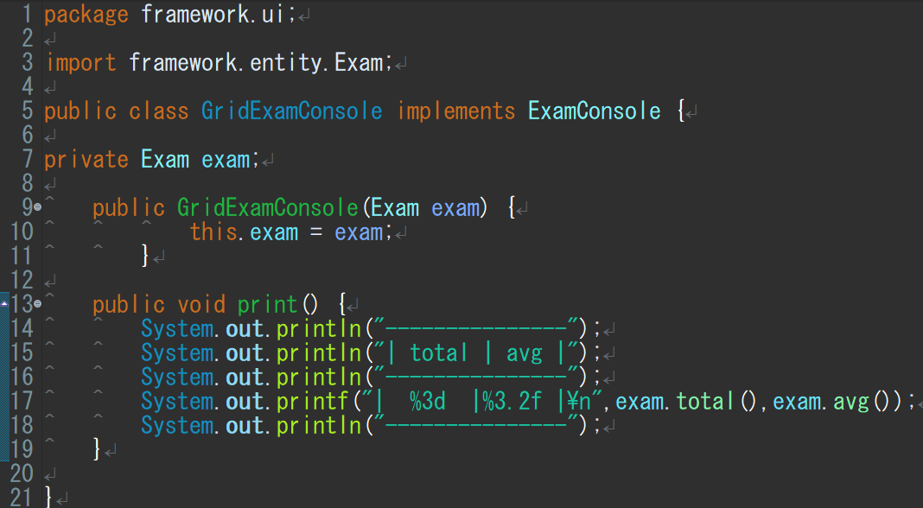
합계와 평균을 나타내는 인터페이스
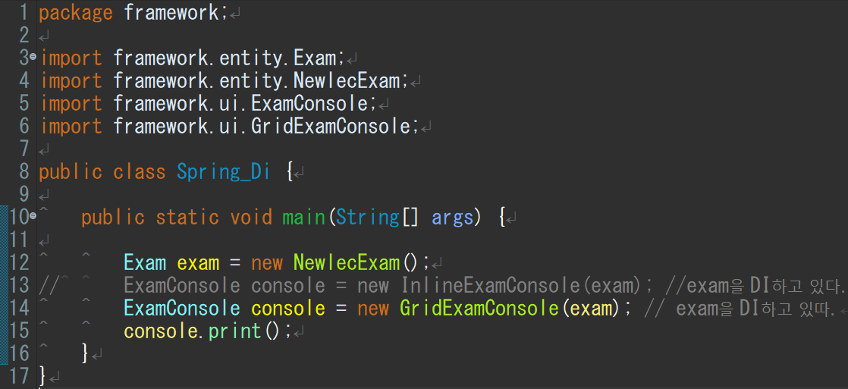
이것들을 임포트해서 사용
exam이란 객체를
InlineExamConsole에 끼울지 GridExamConsole에 끼울지
스프링을 쓰면 어디에 끼울지를 스프링이 자동 수정해준다.

 |  | public | 제한없이 어디서나 접근 가능하다는 뜻
 |  |  | 외부에서 지정된 변수 등을 자유로히 사용가능
 |  | private | 이것으로 선언된 클래스멤버는 외부에 공개 안됨
 |  |  | 즉 해당 객체의 퍼블릭메소드를 통해서만 접근 가능
 |  | void | 보이드 타입 메소드는 반환값이 없는 메소드
인터페이스에 값을 넘기는 클래스
합계값과 평균값을 넘김
 |  |  | 즉 리턴이 없다는 의미

 |  | interface | 클래스들이 구현해야하는 동작을 지정하는 추상자료형

 |  | this | 자신을 가르키는 키워드

 |  | println() | 변수의 값을 그대로 출력
 |  |  | 값을 변환하지 않고는 다른 형식으로 출력할 수 없다.

 |  | printf() | 반면에 printf()는 지시자를 통해 변수의 값을
 |  |  | 여러 가지 형식으로 변환하여 출력할 수 있다.

 |  | static | 상시메모리 할당중
 |  |  | 메모리 비효율
 | Exam은 인터페이스 NewlecExam은 인터페이스에 값을 넘기는 클래스 |  | 객체화 시키면 static안해도 됨
 | exam은 객체
void 출력하는 인터페이스

 | ExamConsole은 인터페이스이고 GridExamConsole이 인터페이스에 값을 넘기는 클래스
 | GridExamConsole에 객체 exam을 결합(인젝션)
 | GirdExamConsole값이 인터페이스 ExamConsole의 객체인 console에 값으로 들어감

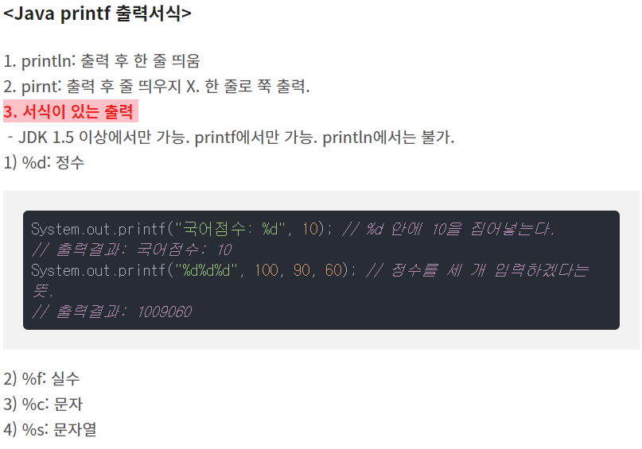
void 출력하는 인터페이스에 값을 넘기는 클래스

● | 상세 분석

 | 일단은 Exam이란 인터페이스를 설정한다.
 | Exam안에는 토탈함수와 평균함수 박스를만들어둠

 | 그리고 NewlecExam이란 클래스를 만들고
 | 이NewlecExam클래스는 인터페이스 객체
 | exam에 값을 넣게 한다.

 | NewlecExam에는
 | 4과목의 점수를 넣고
 | 이때 인터페이스에 토탈과 평균함수에
 | 넘길 값을 각각 리턴을 통해 넣어줌

 | 같은 방식으로 인터페이스 ExamConsole을 설정
 | void print()로 반환값없이 출력한다를 지정

 | 클래스GridExamConsole은 토탈과 평균을
 | 출력하도록

 | Exam안에는 토탈함수와 평균함수 그릇이 만들어져있다.
 | 그걸 임포트 해와서 사용할 거고

 | 이 단계에선 exam그릇을 선언해주고 (현재 안은 null상태)
 | 클래스GridExamConsole(객체)에서 객체넣은걸 빈그릇 exam에 넣는단
 | 내용

스프링 MVC 예제1
스프링 MVC 예제1

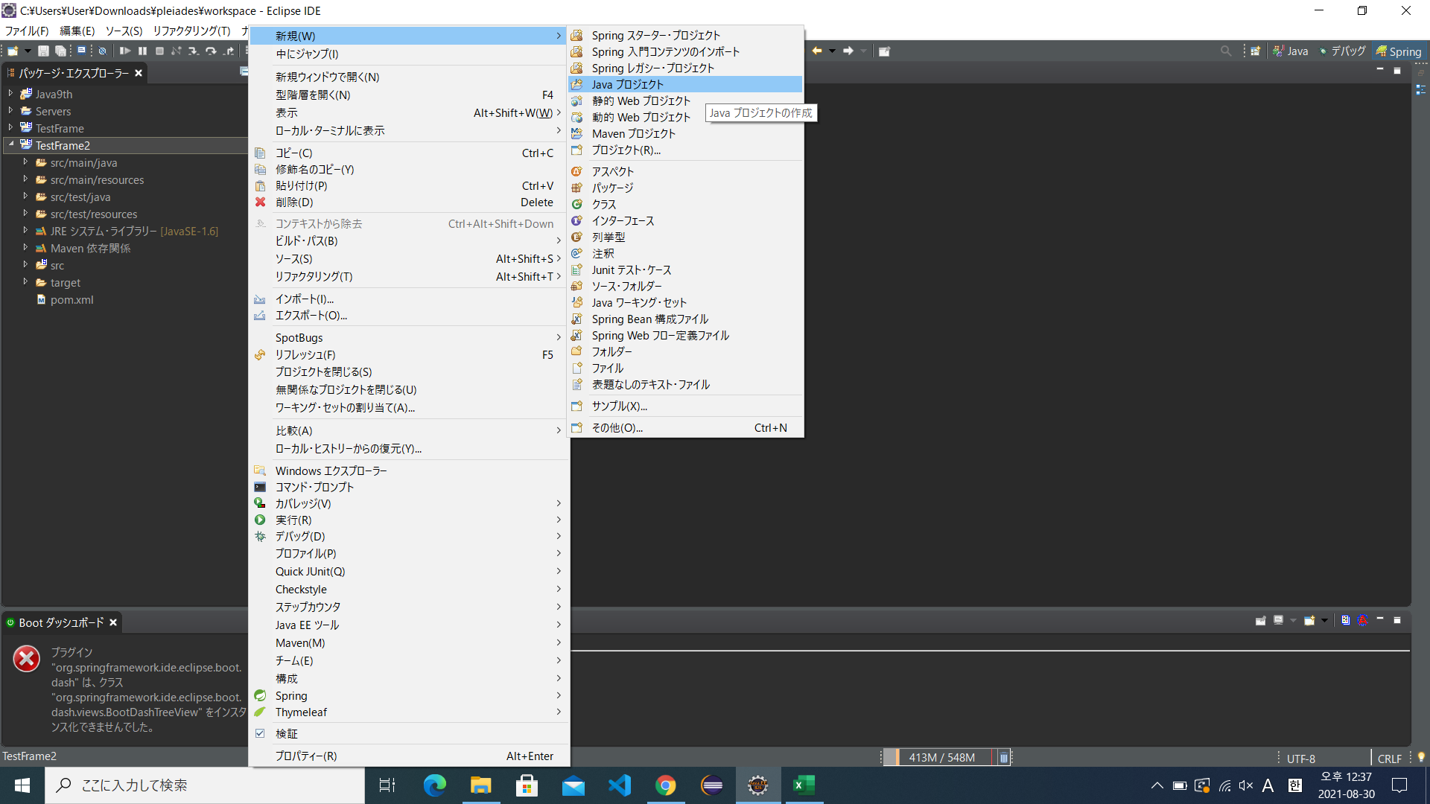
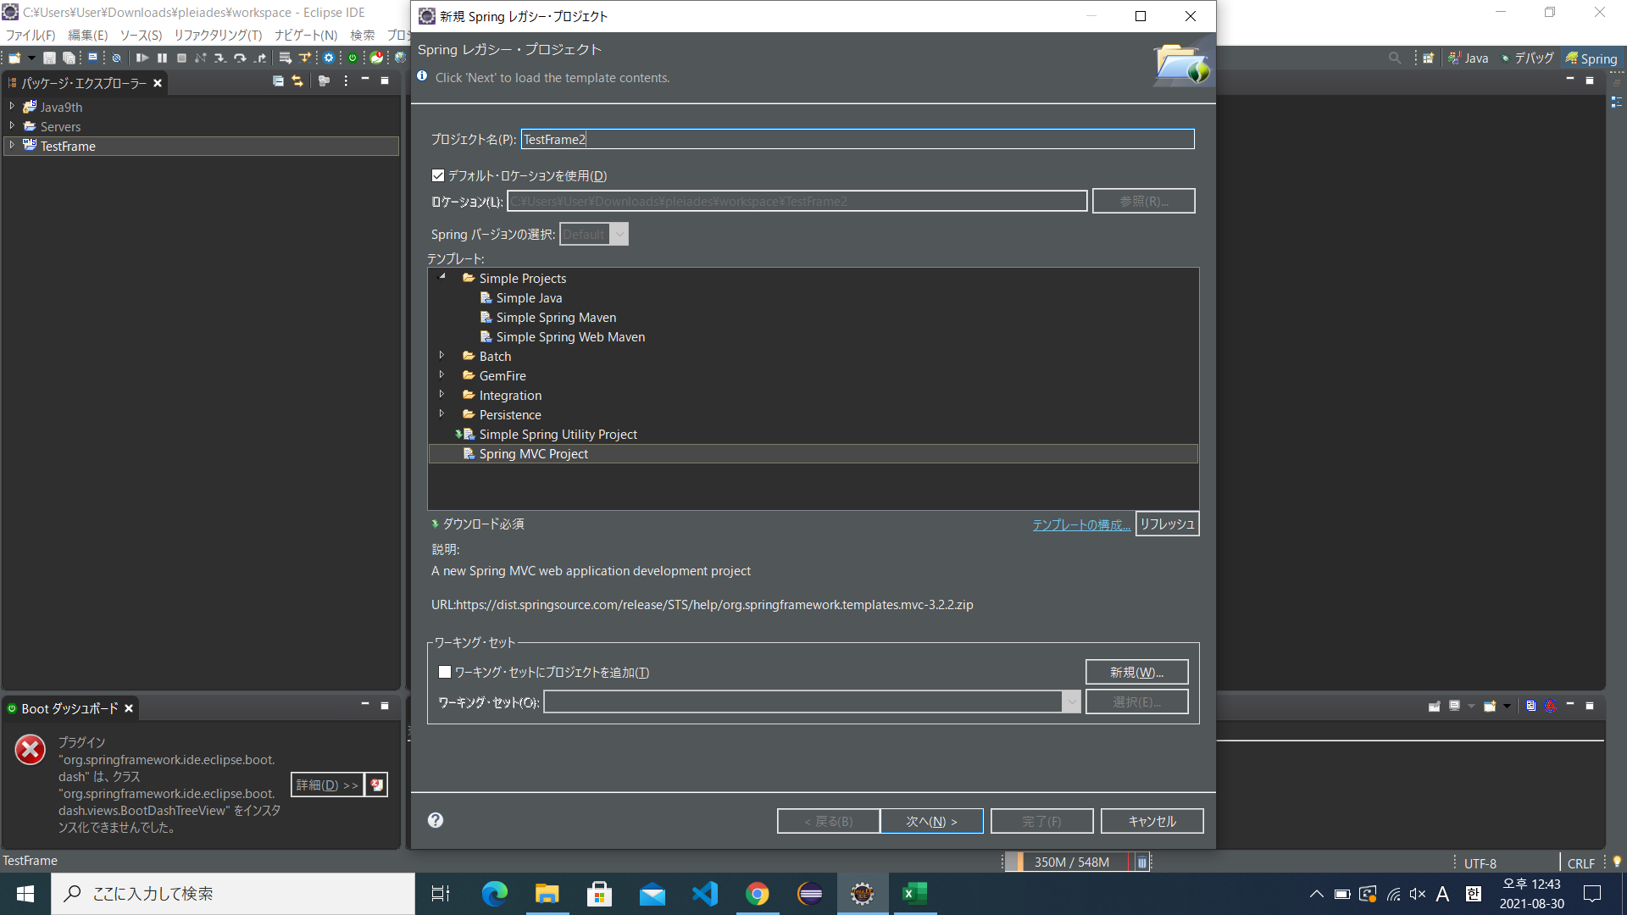
삼단 구문으로 작성 역순
study.co.kr 이라면
kr.co.study로 작성
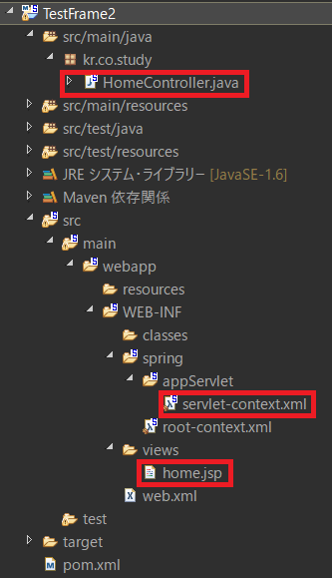
● | MVC사용 예제1 |  |  |  | ● | 주요 파일 경로 |  |  | ● | 형태설명
 |  |  |  |  |  |  |  |  |  | src/main/java |  | 자바 관련 처리
 |  |  |  |  |  |  |  |  |  | src/main/resources |  | 필요 설정들 들어있음
 |  |  |  |  |  |  |  |  |  | src/test/ |  | 테스트 하는 장소
 |  |  |  |  |  |  |  |  |  | maven |  | 의존관계
 |  |  |  |  |  |  |  |  |  |  |  | 이걸 기준 위:백앤드
 |  |  |  |  |  |  |  |  |  |  |  | 밑: 화면관련
 |  |  |  |  |  |  |  |  |  | src/…./views |  | 화면 저장장소

 |  |  |  |  | ● | MVC구조 예
 |  |  |  |  |  | DB
 |  |  |  |  |  | dao등사용 | M | 모델 | DB에서 가져올거 가져옴 |  |  | 다시 C로보냄
 |  |  |  |  |  | jsp등사용 | V | 뷰 | 출력
 |  |  |  |  |  |  | C | 컨트롤 | 어느모델에 보내 |  |  |  | 받은 값을 V로보냄

 |  |  |  |  |  | 검색입력

로그 확인 하는 것
● |  |  |  |  |  |  |  | ● | 어노테이션 @
 |  |  |  |  |  |  |  |  | 의미 있는 주석
 |  |  |  |  |  |  |  |  |  | 존재하는 어노테이션
 |  |  |  |  |  |  |  |  | 컨트롤러 | 컨트롤러 | 리퀘스트맵핑
 |  |  |  |  |  |  |  |  | 서비스
 |  |  |  |  |  |  |  |  | 모델 | 레포지토리

GET:넣은 값이 그대로 나타남
POST:넣은값이배열식으로 나타나 알수 없음

jsp파일명

● | home.jsp에 값 보내기 |  |  | ● | home.jsp에
Key값
Key값에 해당하는 값

 |  |  |  |  |  |  |  |  |  | 이렇게됨
 |  |  |  |  |  |  |  |  |  |  | 화면에서 값 출력
 |  |  |  |  |  |  |  |  |  |  | ${"변수명"}

● | servlet-contest.xml파일 | xml파일은 설정담당하는파일 이라 생각하면 됨
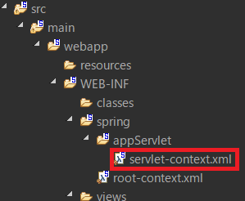

이 부분이 컨트롤에서의 리턴값에 문자열을 화면으로 보내도록 되어 있음

● | jsp파일
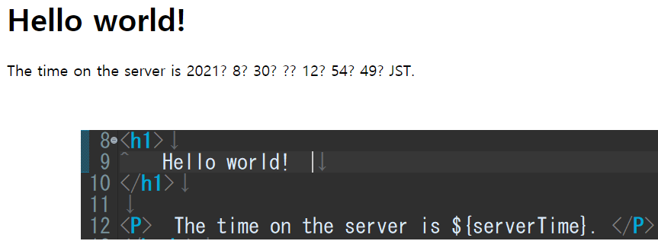
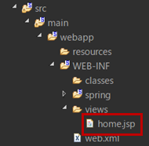

● | 라이브러리 추가

 | 이하 구문 처럼 다운받고 싶은 라이브러리 구글링해서 이하 소스 복붙해 넣으면 자동 다운 됨

● | 페이지 추가
 | 컨트롤러에서 리퀘스트맵핑 추가후 |  | 뷰에서 jsp생성
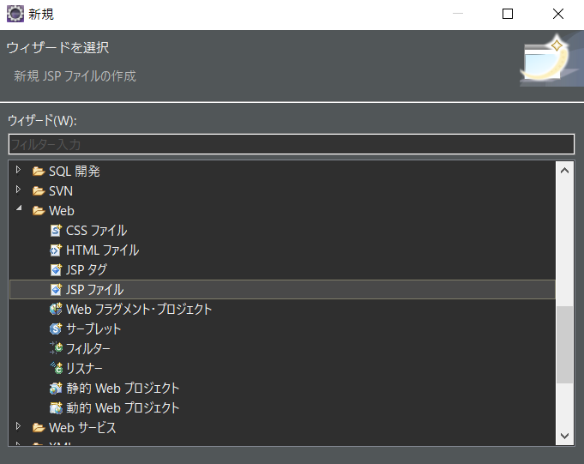

 | 기존메인뷰에home.jsp에는 1,2번이 없을 것이므로 거기에다도 이걸 추가 해주는 게 좋음
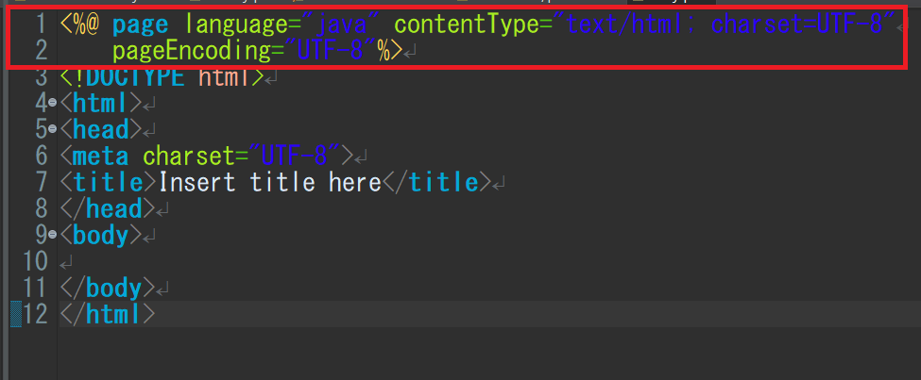
인코딩
영문이외의 글자들도 출력이 되도록 인코딩해주는 기능

웹에서 입력 될 주소
출력할 jsp이름

